EcoSave
Теплоноситель GEKON ECOSAVE -30

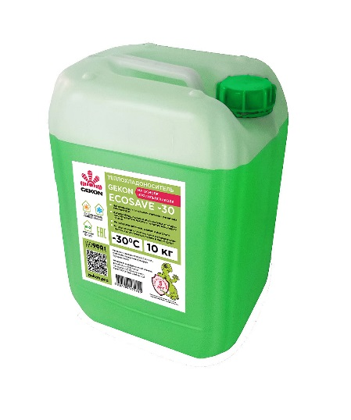
Изготовитель: ООО "Обнинскоргсинтез", Россия, 249035, г. Обнинск, Киевское ш., д. 57
 | Прайс - лист (на 1 странице)
GEKON ECOSAVE -30
ВЫСОКОКАЧЕСТВЕННЫЙ ТЕПЛОНОСИТЕЛЬ
Теплохладоноситель для систем отопления и кондиционирования GEKON ECOSAVE -30 предназначается для использования как в исходном виде, так и в виде деминерализованных водных растворов для использования в автономных системах жилых домов и промышленных предприятий, с целью исключения «размораживания» систем при низких температурах, а также для защиты оборудования от возникновения коррозии, образования накипи, развития микроорганизмов.
Теплохладоноситель GEKON ECOSAVE -30 изготовлен на основе пропиленгликоля, содержащий сбалансированный пакет присадок, в который входят: антикоррозионные, антипенные, антиокислительные, а также присадки, повышающие инертность к уплотнительным материалам.
Не содержит нитритов, аминов и фосфатов.
Основные преимущества теплохладоносителя для отопления GEKON ECOSAVE -30: высокая морозостойкость, исключает разрушение элементов теплообменных систем при замерзании, идеальное состояние отопительной системы в диапазоне от -30°C до +106°C, срок эксплуатации не менее 5 лет, приготовлен на основе качественного сырья, 100% выходной контроль качества продукции, привлекательная цена.
Качество и долговечность теплохладоносителя GEKON ECOSAVE -30 подтверждено успешной многолетней практикой применения в системах отопления, охлаждения и кондиционирования.
Внимание: смешивание с другими теплохладоносителями и антифризами крайне нежелательно, так как это может привести к разрушению присадок и ухудшению антикоррозионных свойств. Хранить в местах защищенных от воздействия прямых солнечных лучей и атмосферных осадков.
Вся тара защищена от несанкционированного вскрытия.
Упаковка для розничных и сетевых продаж – канистры 10, 20 кг.

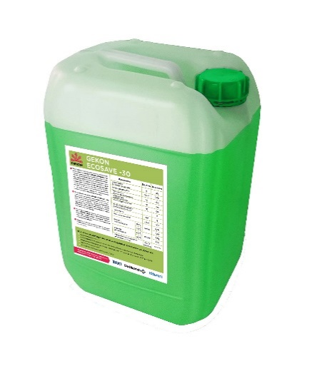

Показатель |  |  | Единица измерения | Для раствора на температуру замерзания -30º С
Содержание основного вешества
 |  |  | % | 45%
Плотность
при 20°С |  |  | г/см³ | 1.06
при 80°С |  |  |  | 1.02
Температура кипения
(1 атм. или 1013 мбар) |  |  | ºС | 106
Температура начала кристаллизации
 |  |  | °С | Минус - 30
Водородный показатель (РН)
при +20º С |  |  |  | 8,0
Щелочность
 |  |  | см3 | 8
Вязкость кинематическая
при +20º С |  |  | Мпа*с | 7.55
при +80º С |  |  | Мпа*с | 1.35
Коррозионное воздействие на металлы, г/м² сут.
ГОСТ 28084-89 |  |  | % | Соотв.

 | Код | Наименование | Объём тары, л | Цена, руб.
 | GK 569214 | Теплоноситель GEKON ECOSAVE - 30°С, 10 кг. | 10 | 2,066
 | GK 873256 | Теплоноситель GEKON ECOSAVE - 30°С, 20 кг. | 20 | 4,131

